Considerações_TQ-01-602
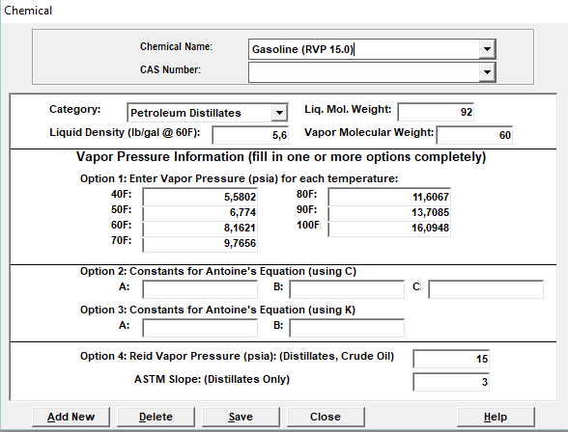
Foi considerado que o líquido armazenado é a Gasolina

Segundo a especificação técnica da gasolina | http://www.br.com.br/wcm/connect/24d79401-33bb-4e0d-ad03-cd8344b9b483/fispq-comb-gaso-auto-gasolina-comum-c.pdf?MOD=AJPERES&CVID=mbkUGmd
a pressão de vapor é de 79 kpa a 37,8ºC
ou seja: 11,458 psia a 69,8 ºF

Analisando os produtos disponiveis no Tanks temos: |  | Valor mais próximo da Gasolina da Oil Tanking

